EVD_OPL01-02
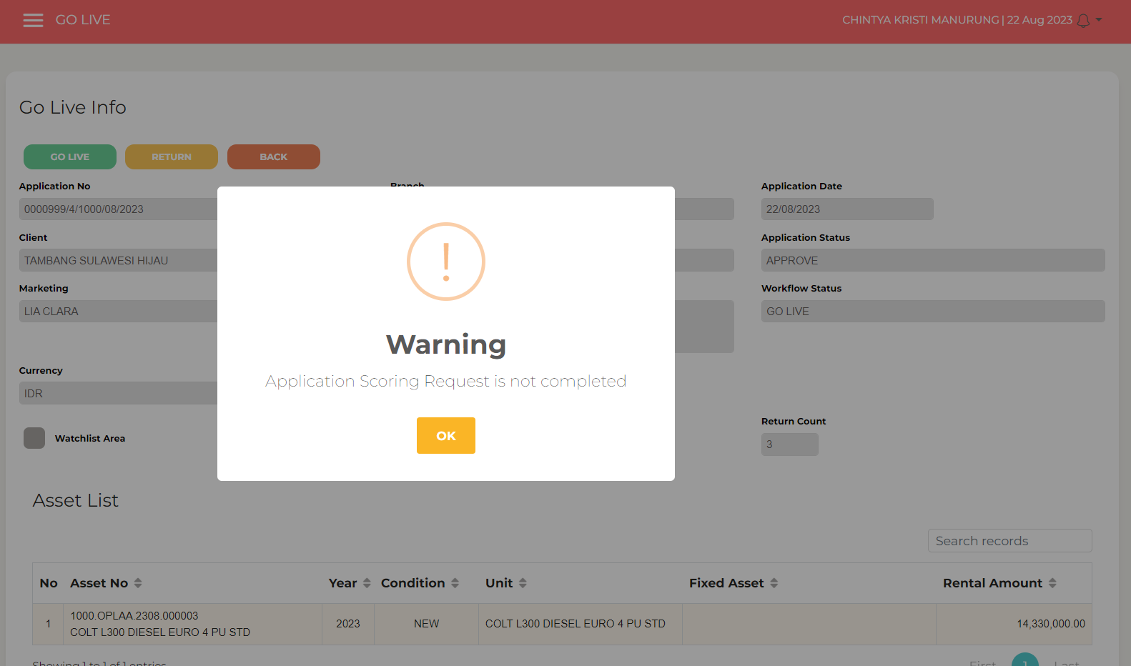
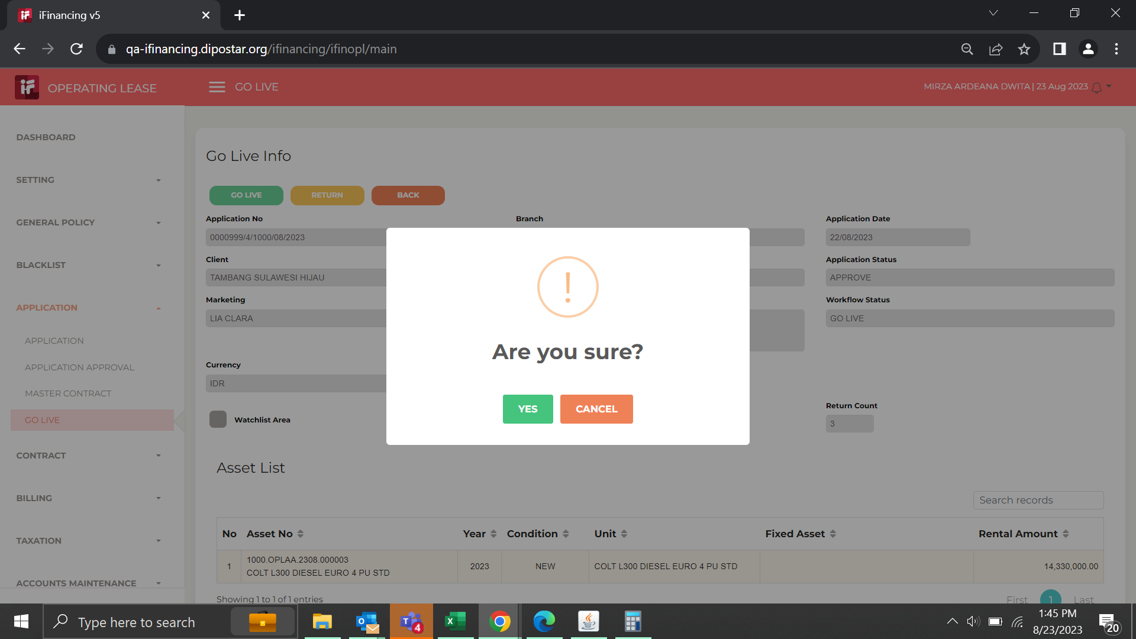
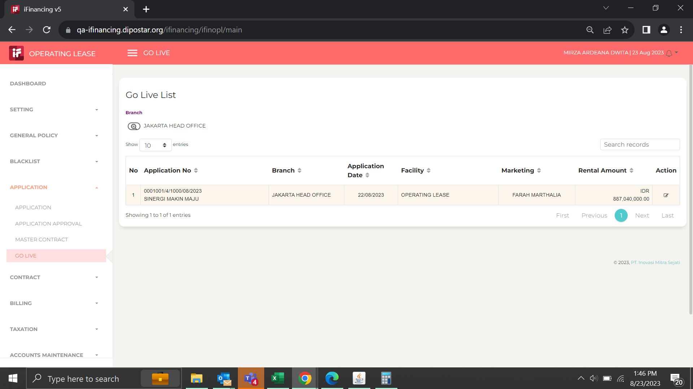
Test Case ID | 01
Test Case Summary | Lakukan entry simulasi dengan kriteria sesuai DP-02

Step # | Test Evidence | Re-Test Evidence (if found Bug/Issue)
1

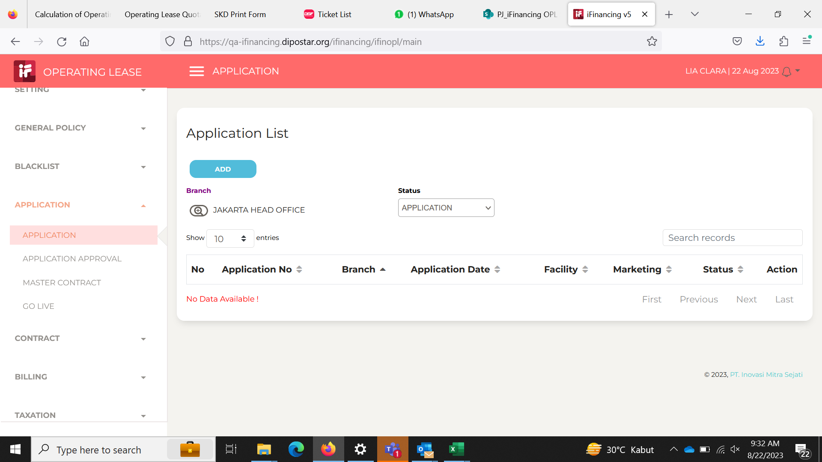

2

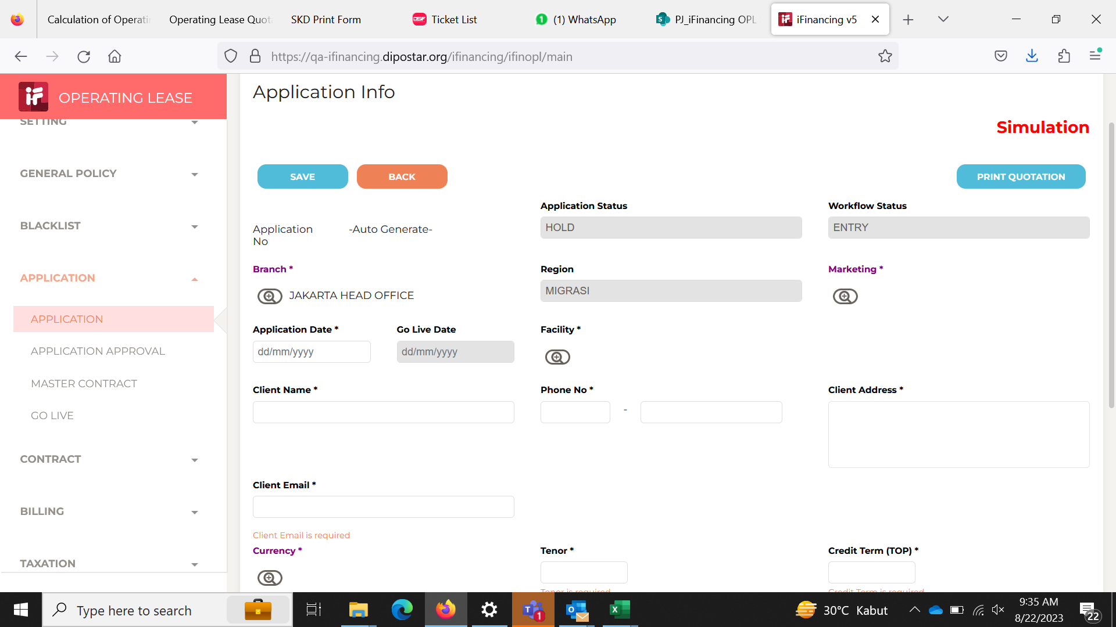

3
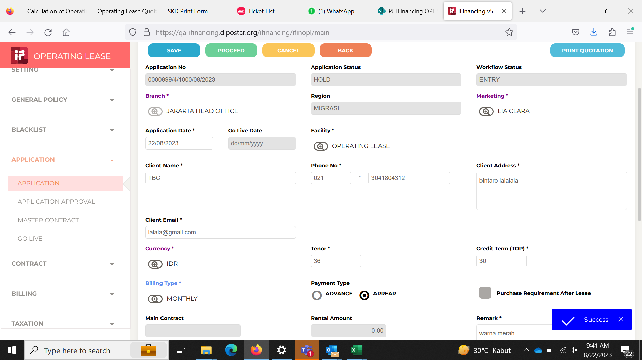

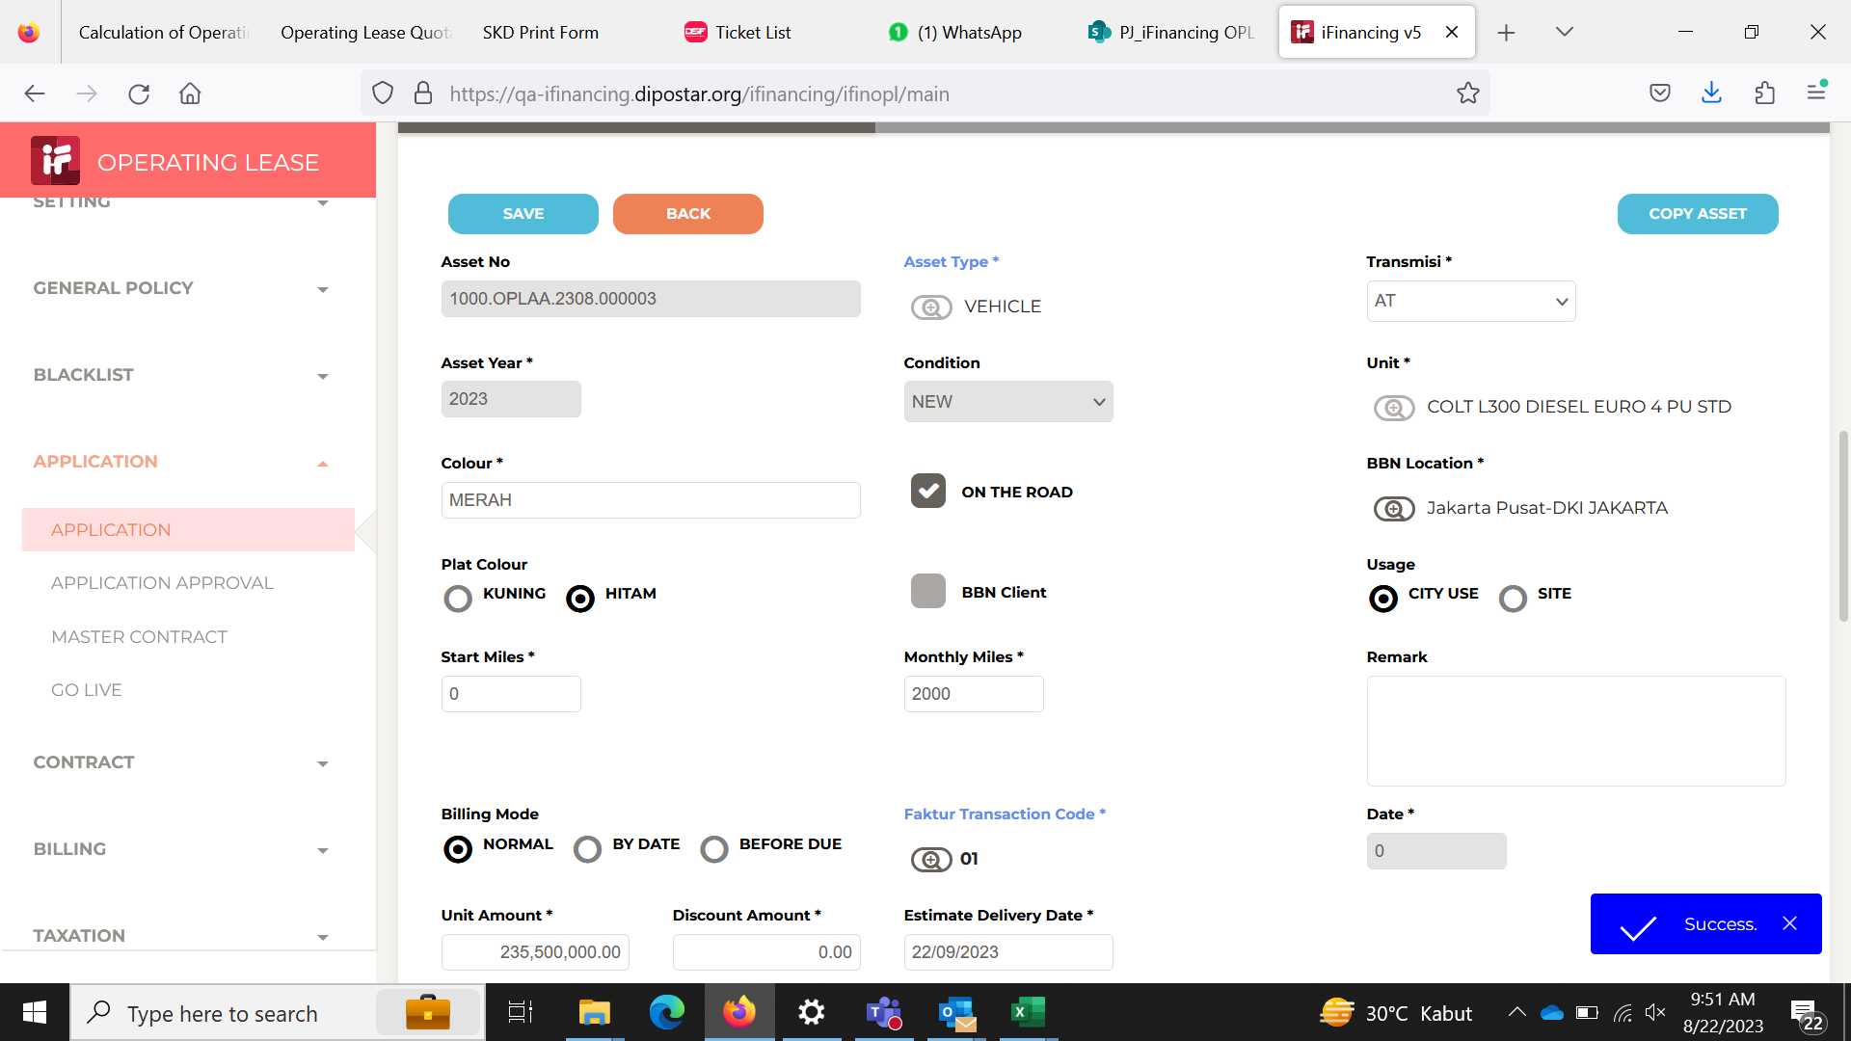
4

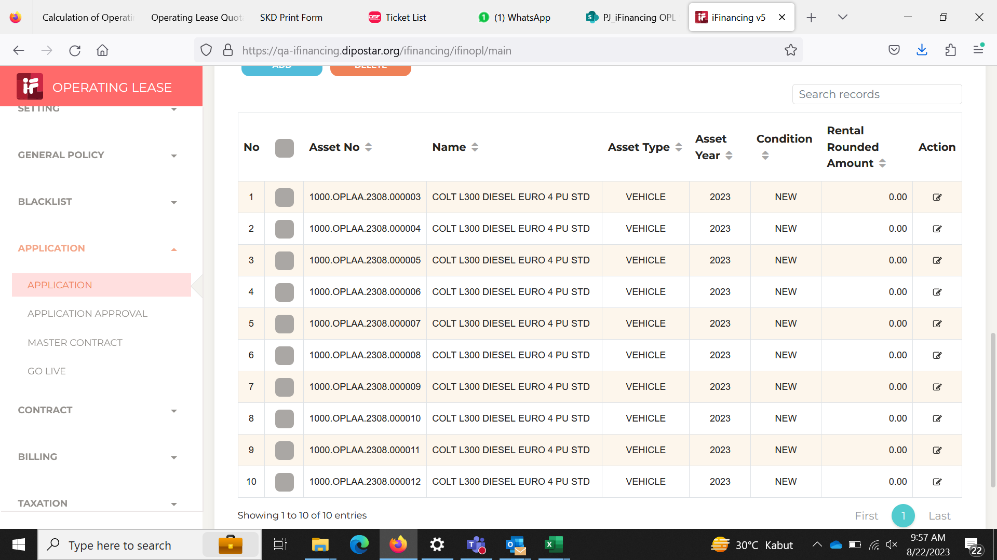
5

6
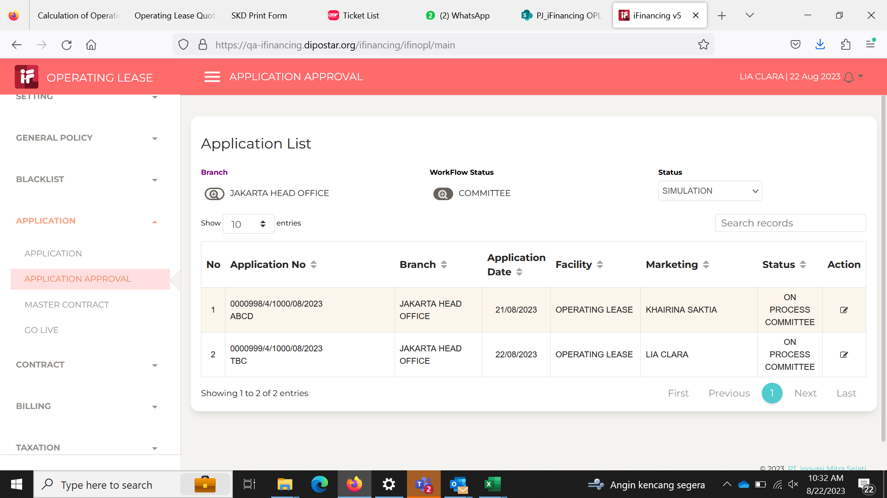

7

8

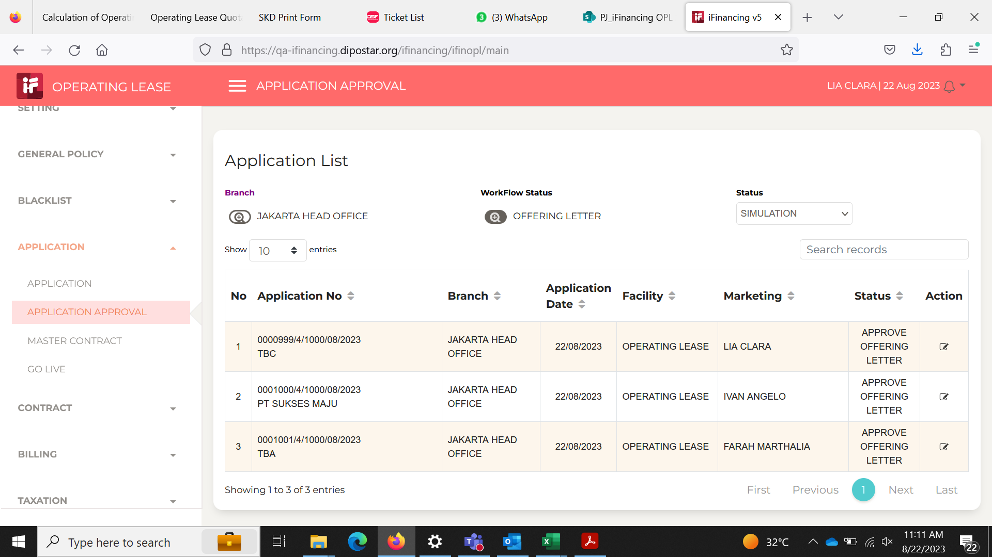
9

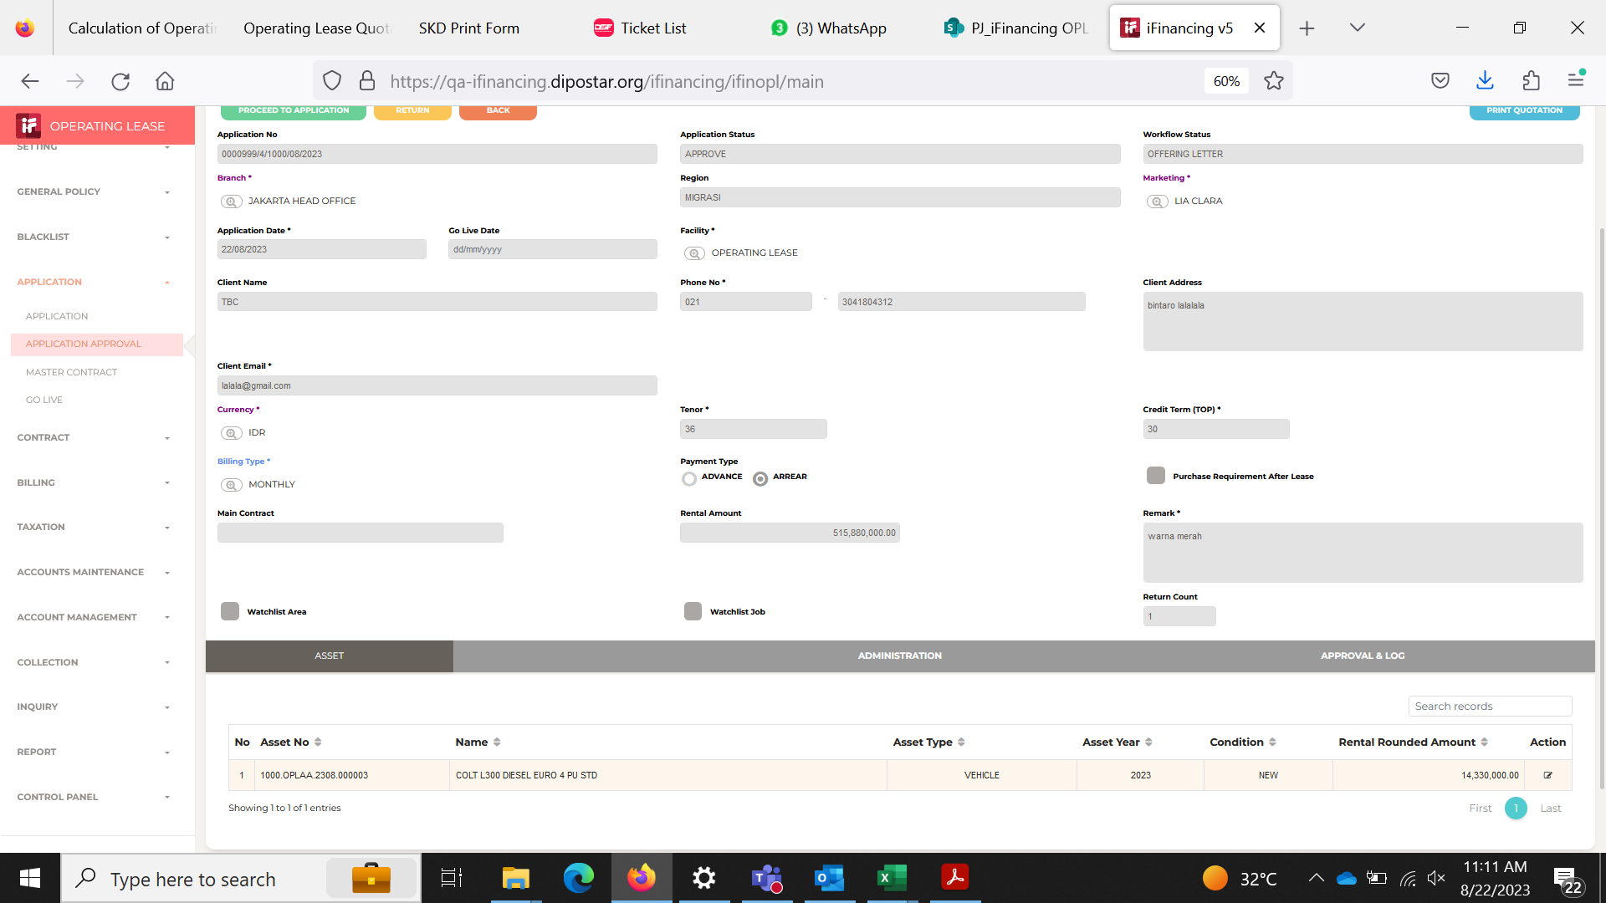
10

11

 |  |  |  | 1. Dijadikan 1 halaman saja, 3 halaman tidak simple
 |  |  |  | 2. Model --> tidak sesuai
 |  |  |  | 3. Transmisi --> tidak sesuai
 |  |  |  | 4. banyak data tidak terisi
 |  |  |  | 5. nilai sisa --> jika non COP tidak usah ditampikan saja
 |  |  |  | 6. Uang muka dibayar dimuka --> delete saja
 |  |  |  | 7. Tenggang waktu pembayaran --> ganti menjadi Term of Payment

 |  |  |  | 1. POPL --> Include juga layanan bantuan di jalan, telpon darurat

 |  |  | 1. Coverage nominal untuk TPL, PA, PD dimunculkan saja
 |  |  | 2. nilai pertanggungan ….. --> tidak perlu
 |  |  | 3. Note "New Car. RR = 2.48%" input dimana ya? Tidak perlu muncul

12
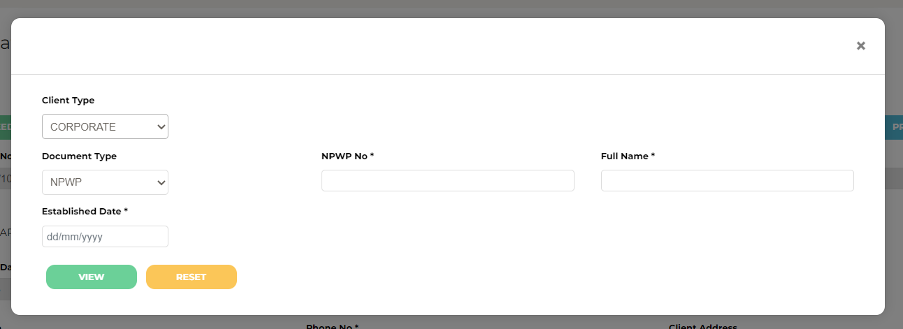

13
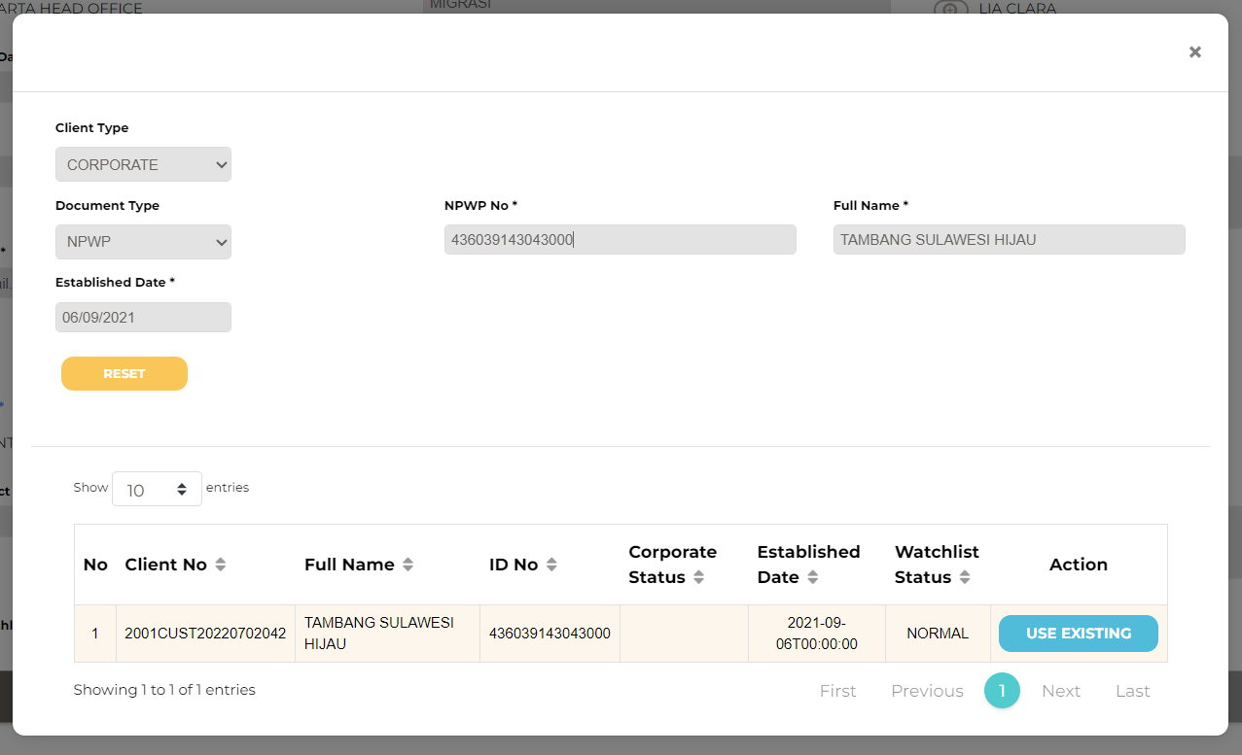

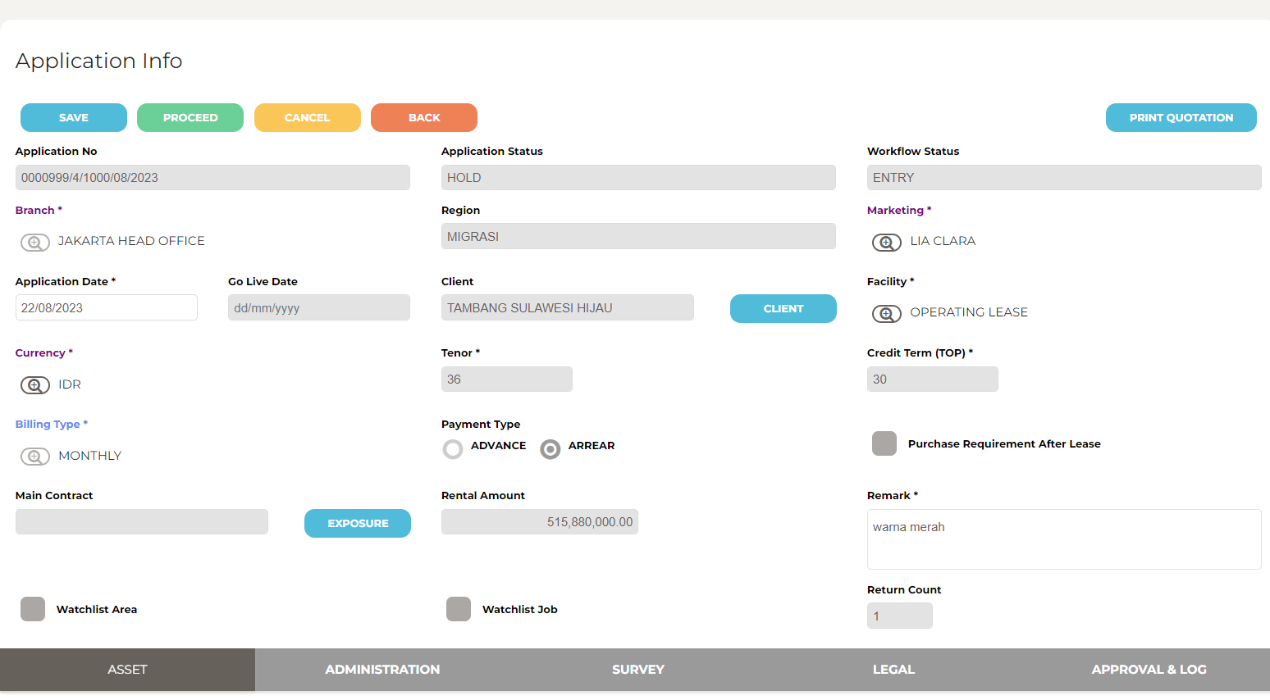
14

15

16

17

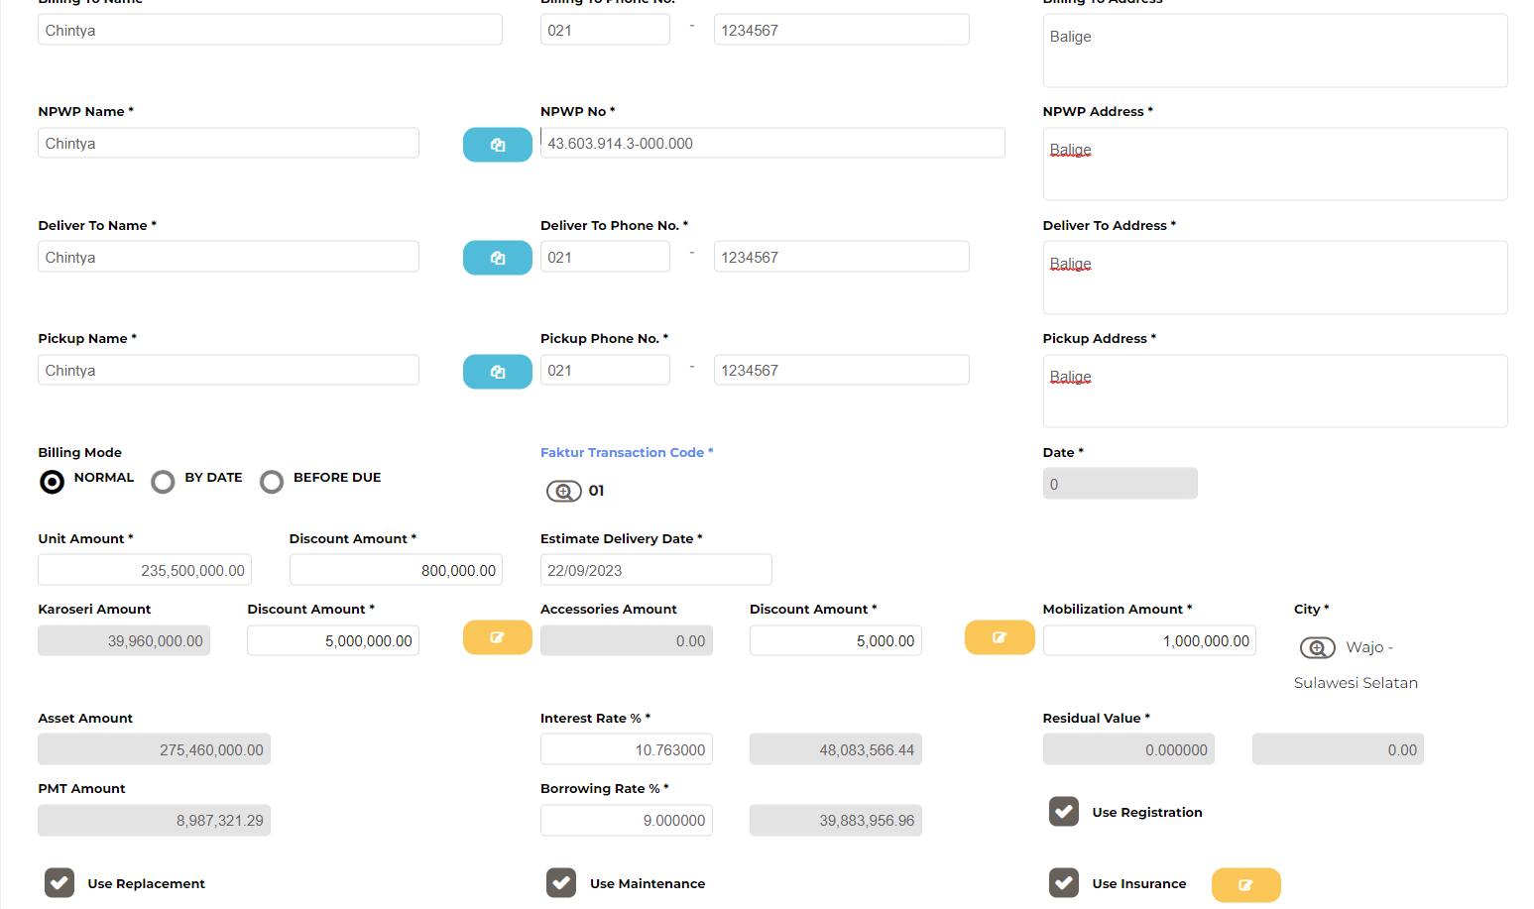
18

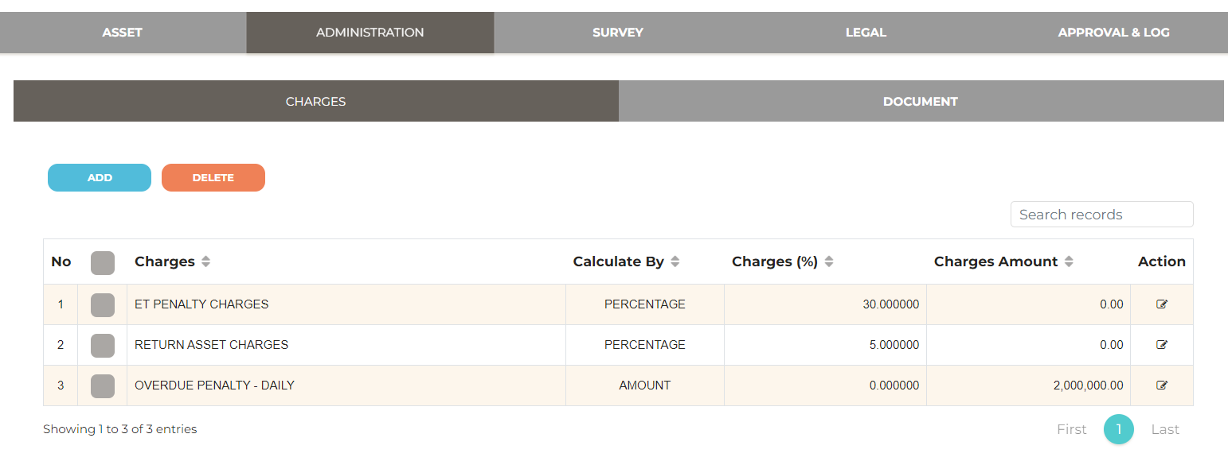
19

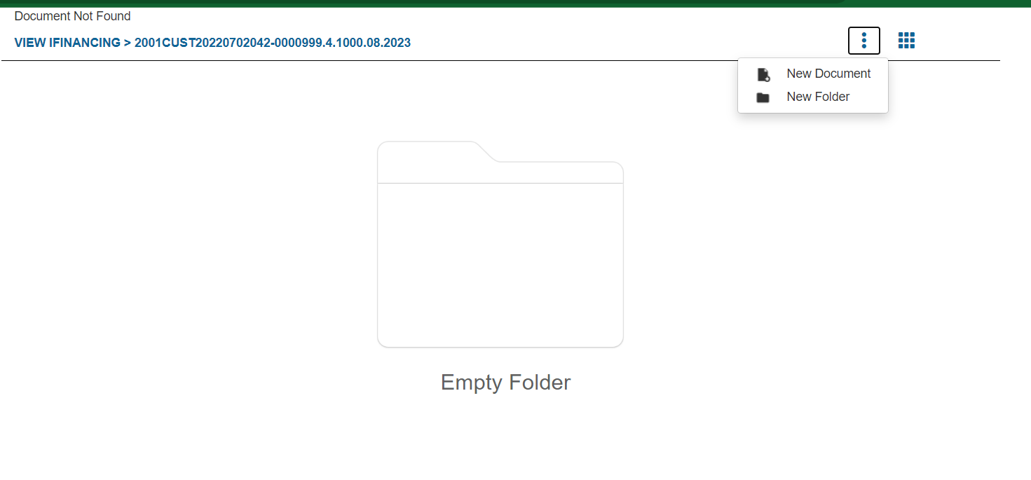
20

21

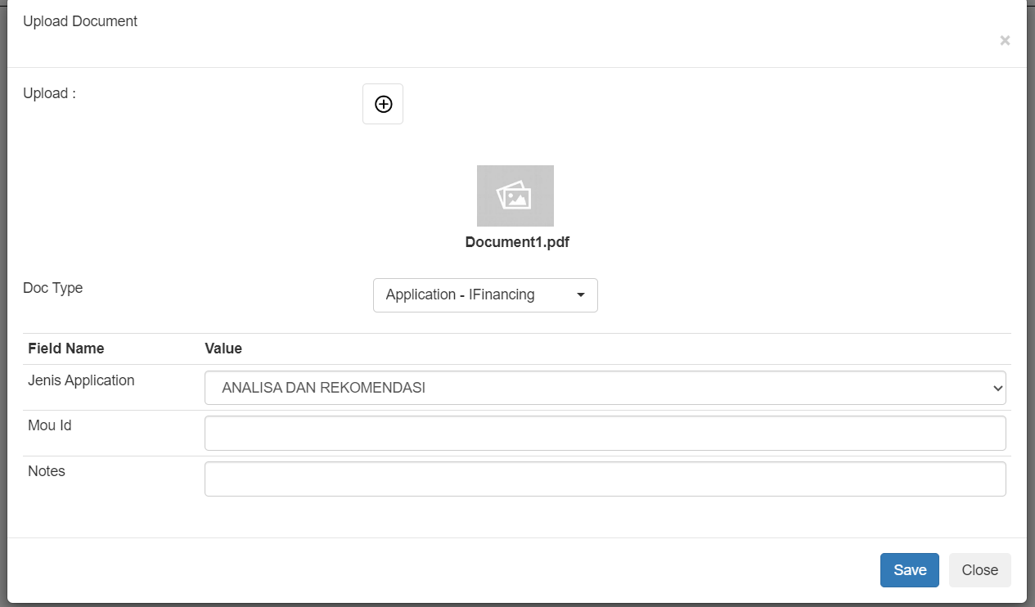
22

23
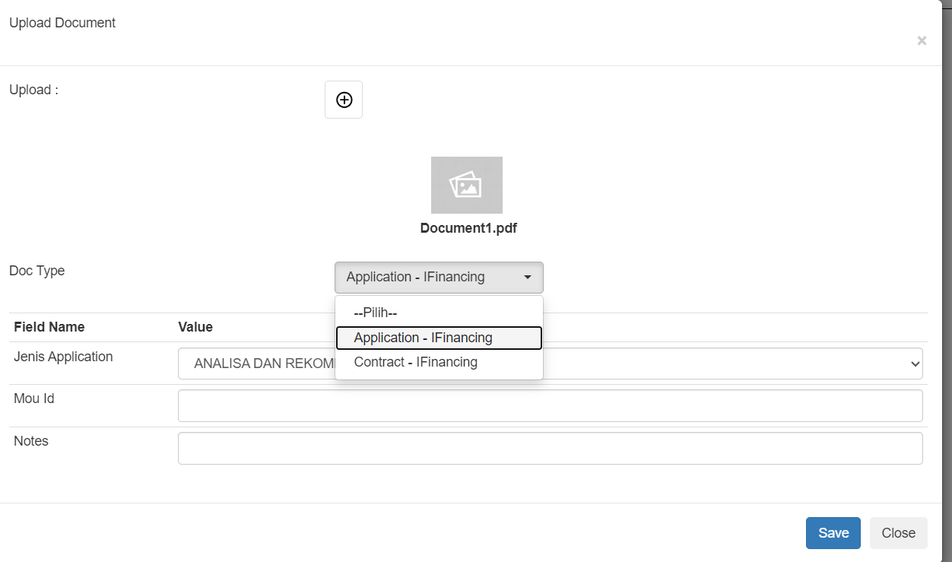

24

26

27

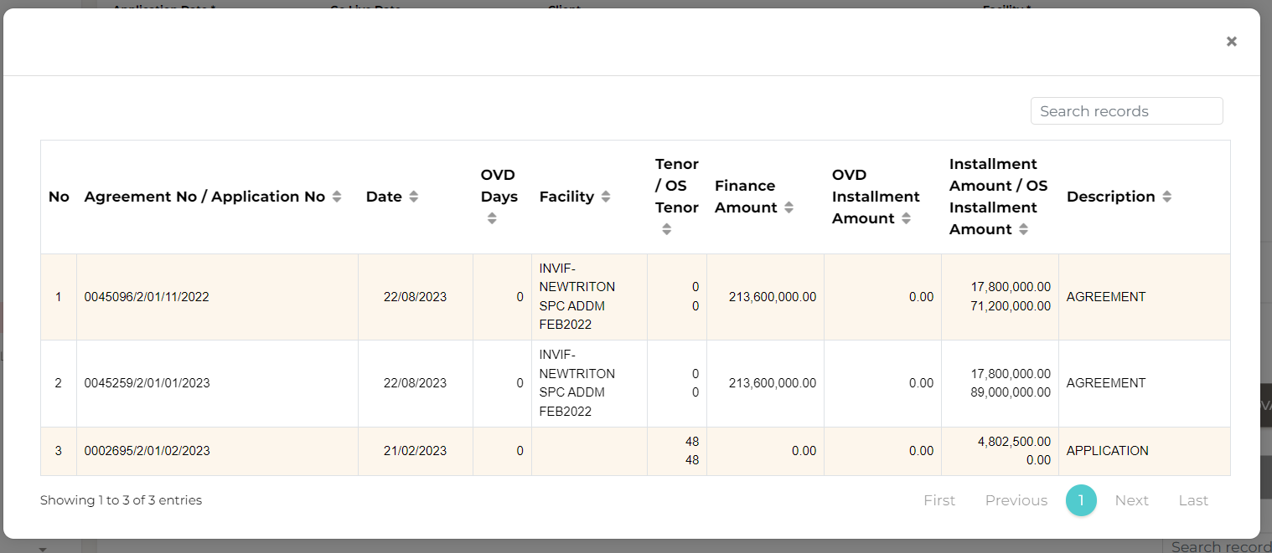
28

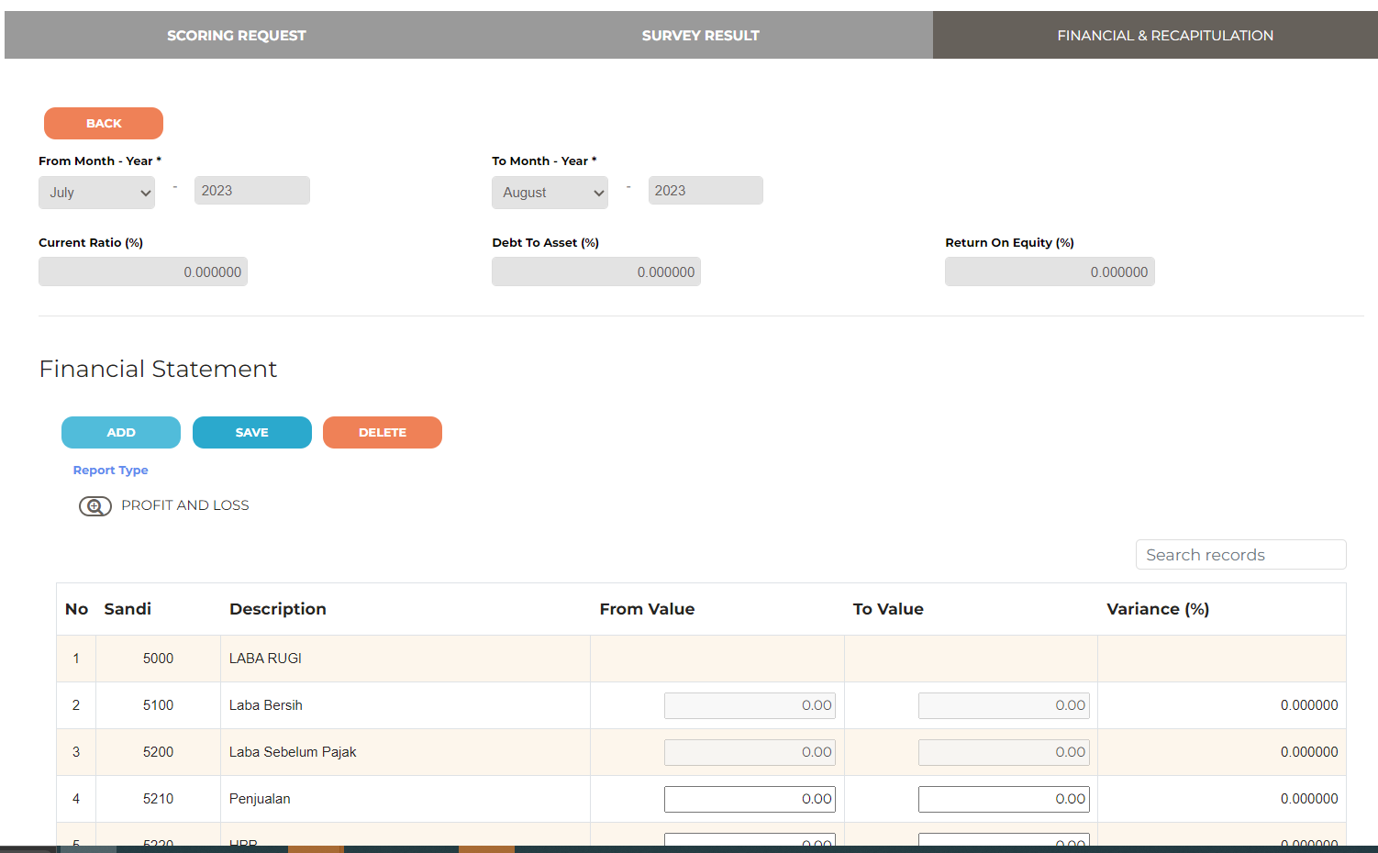
29

30

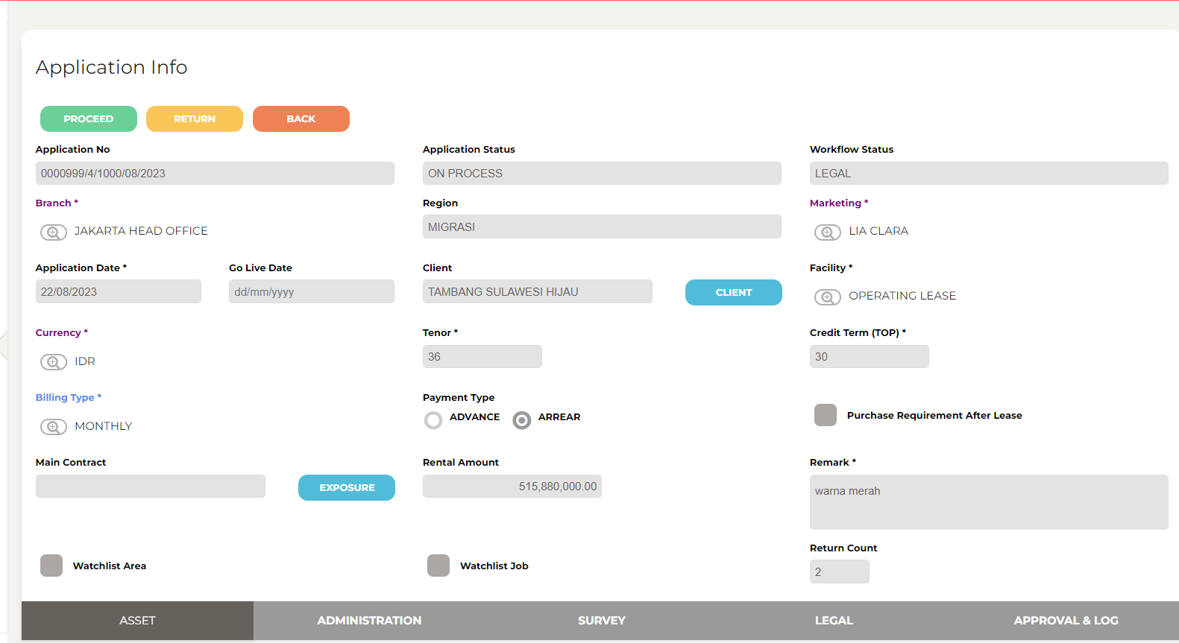
31

32

33
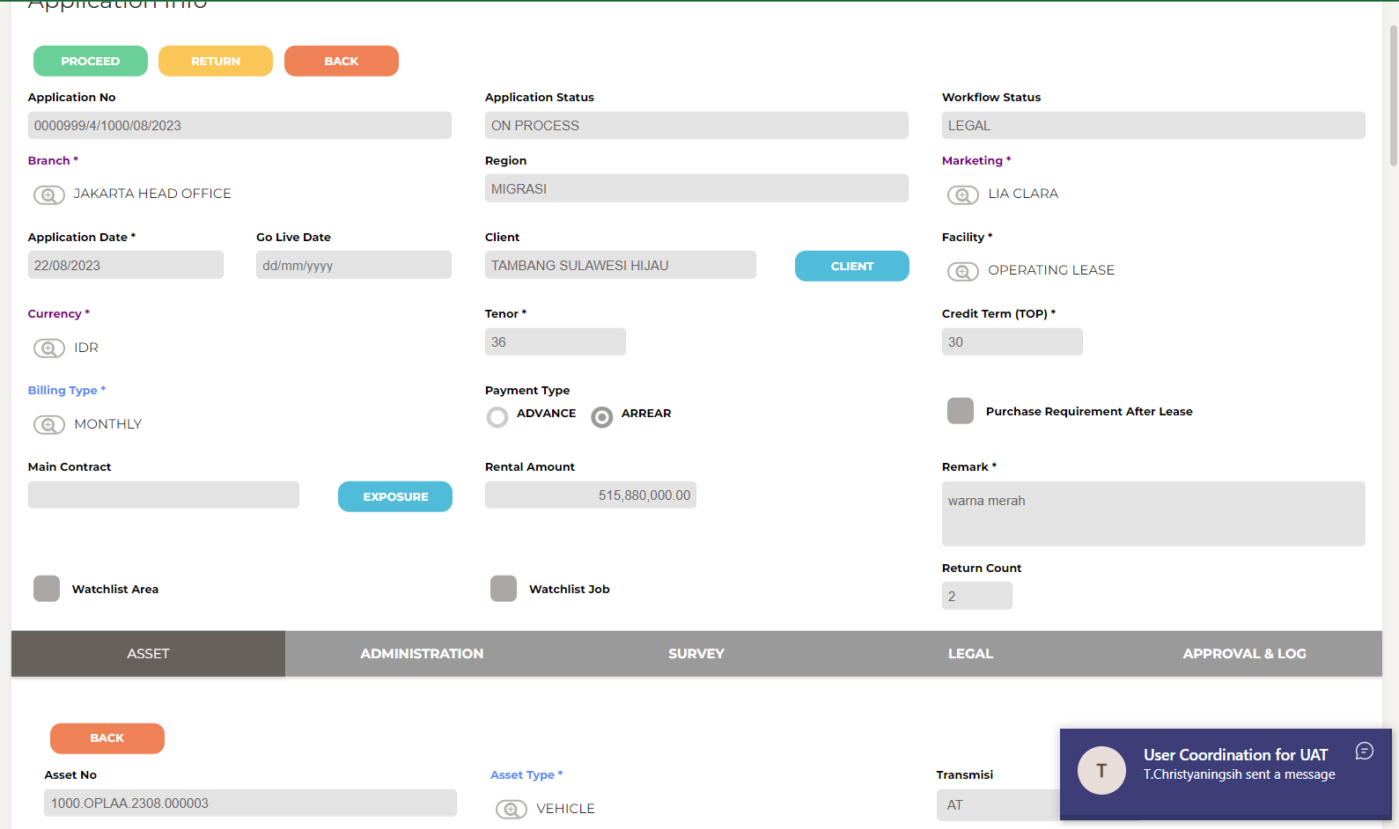

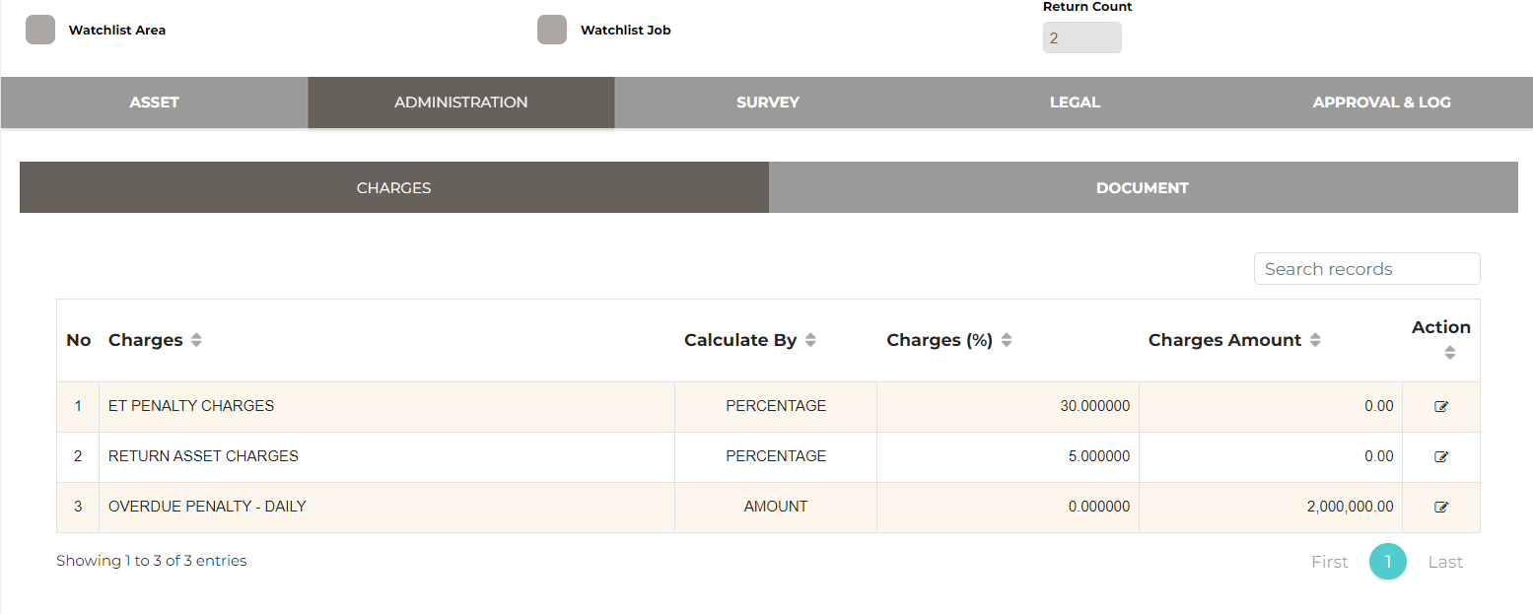
34

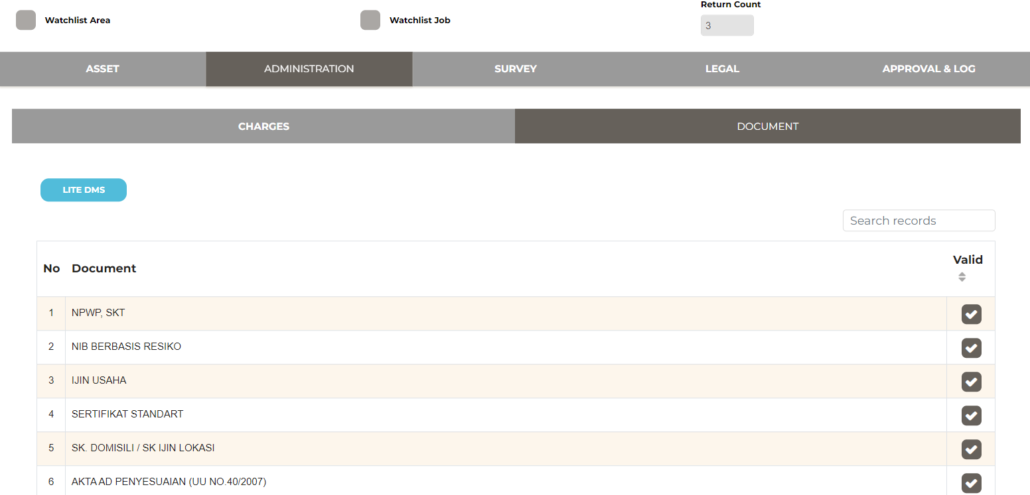

35

36

37
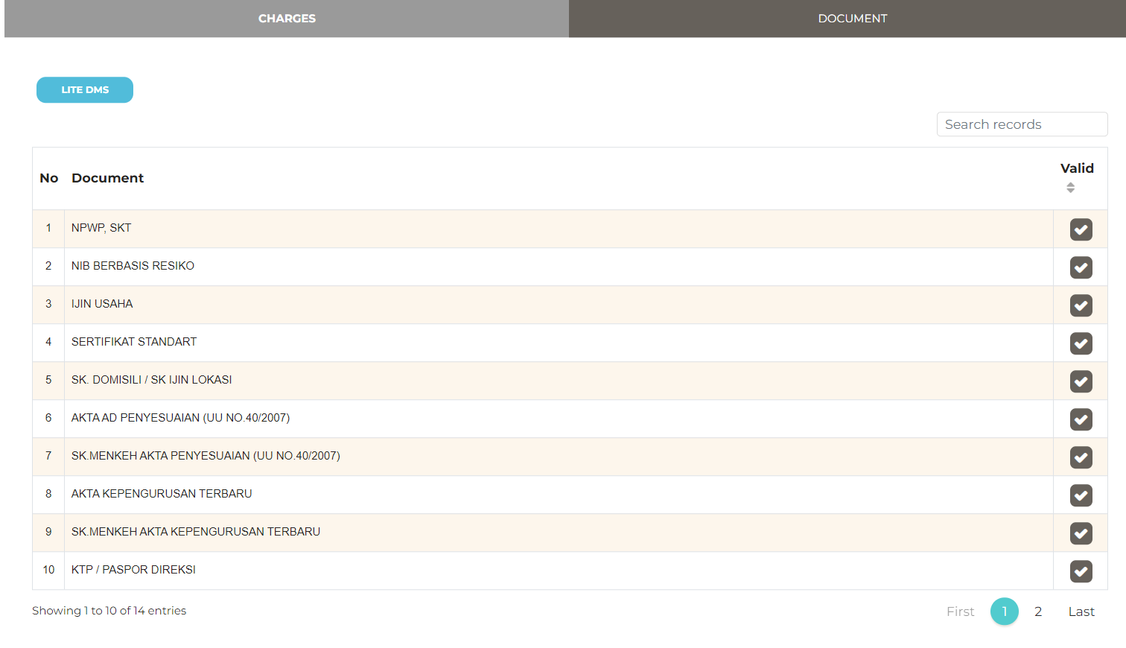

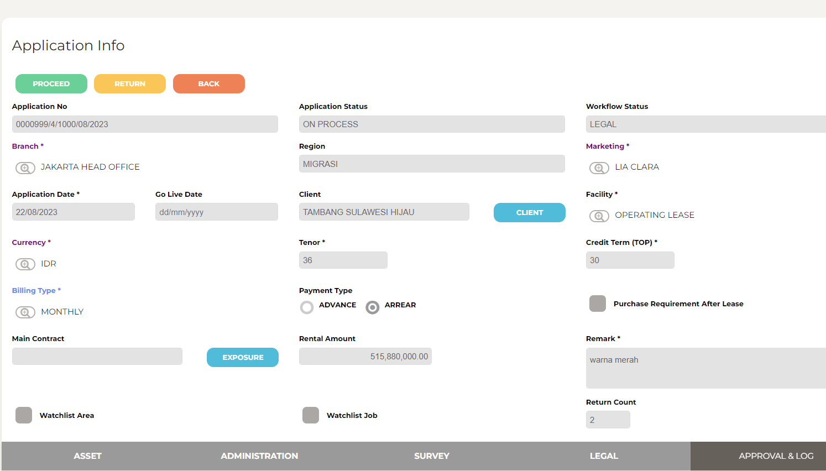
38

39

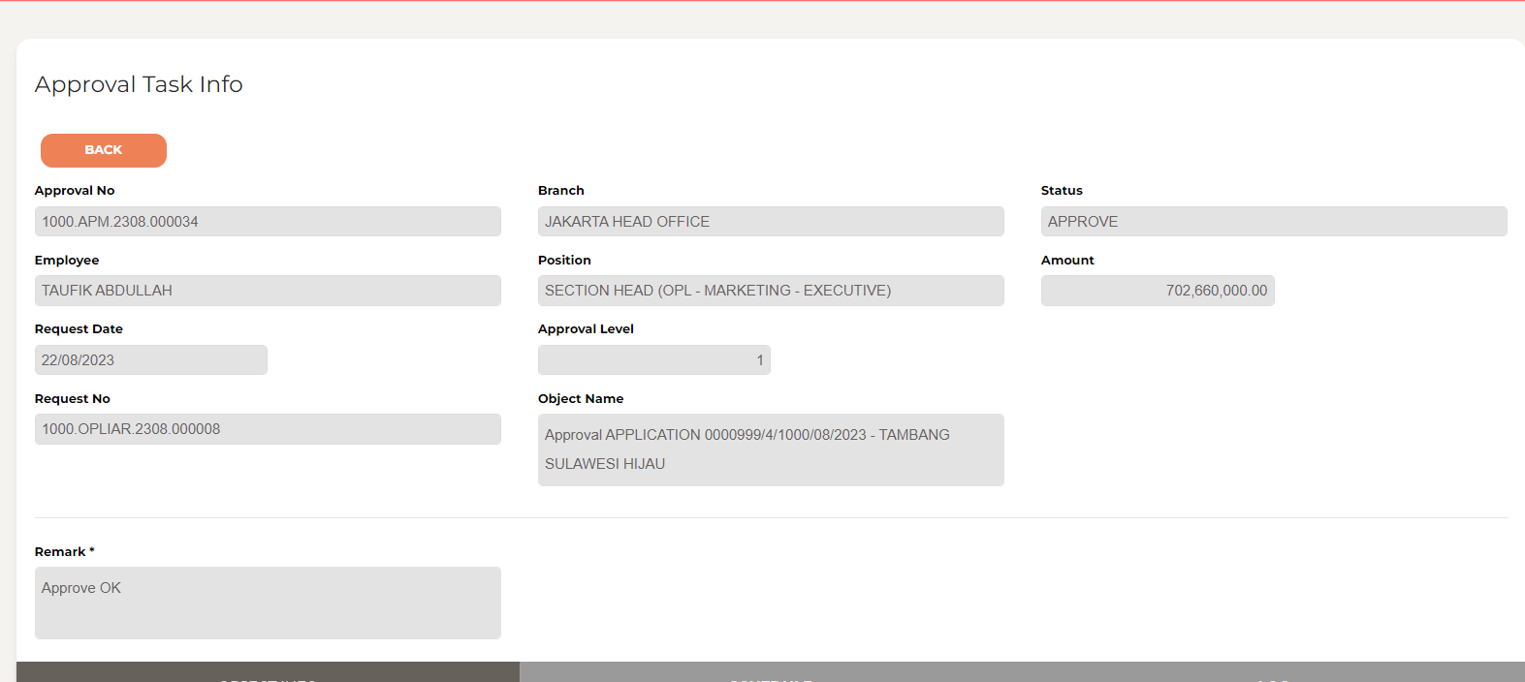

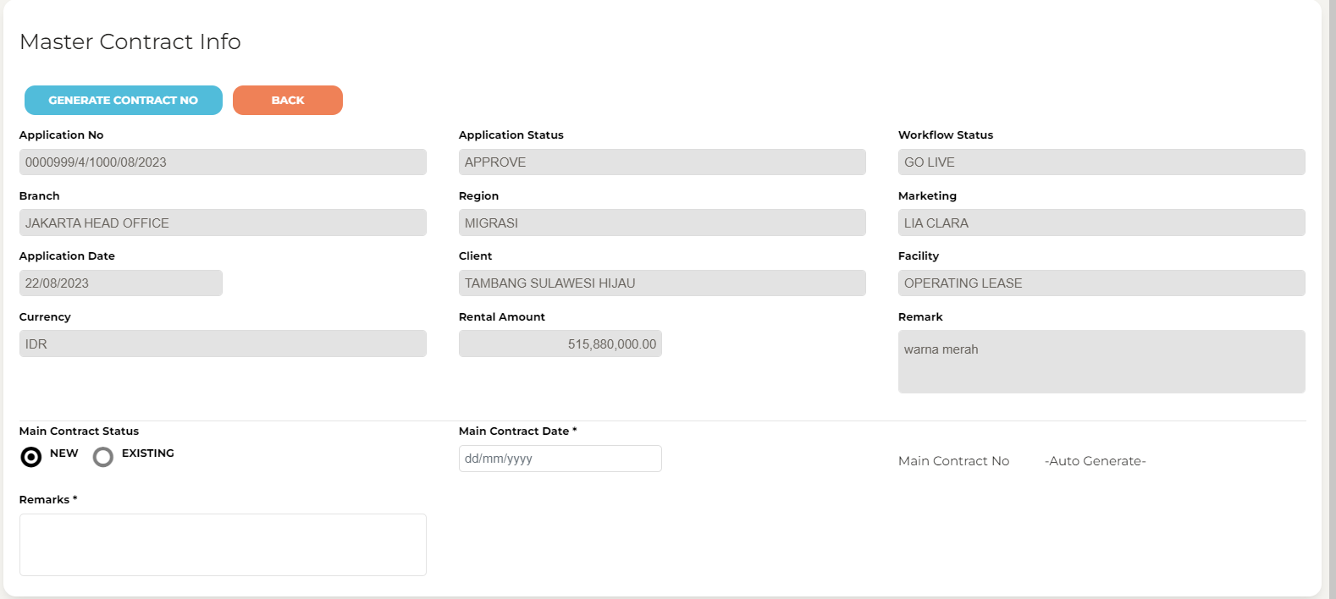
40

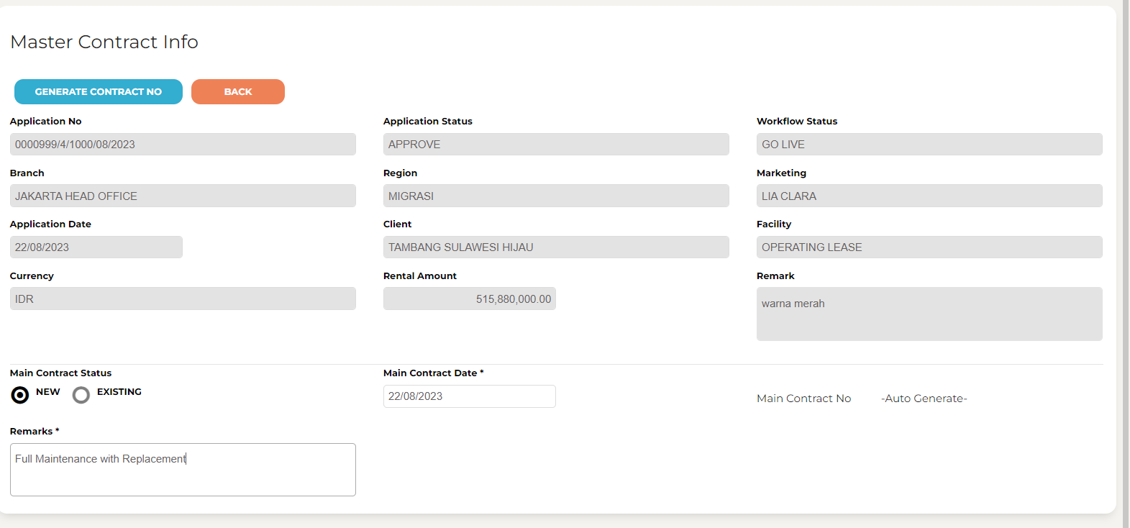
41

42

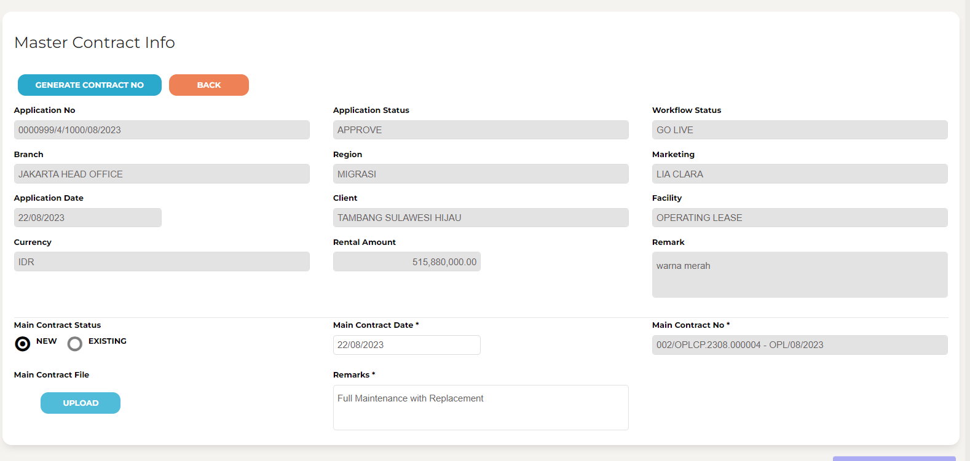
43

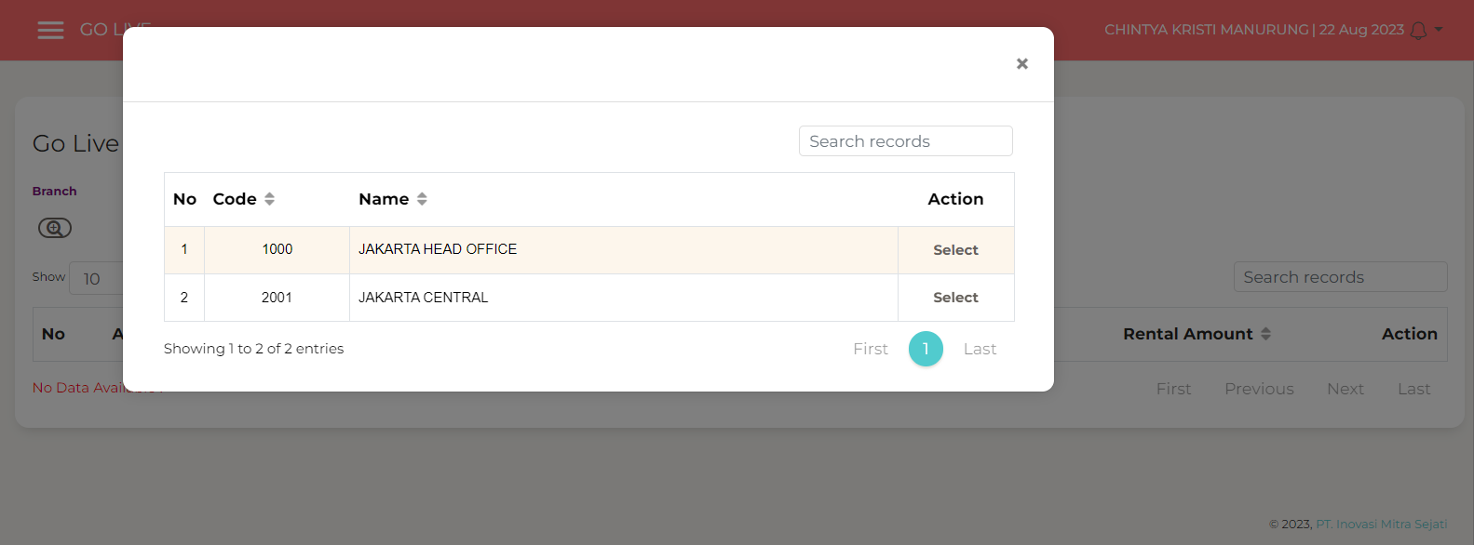
44

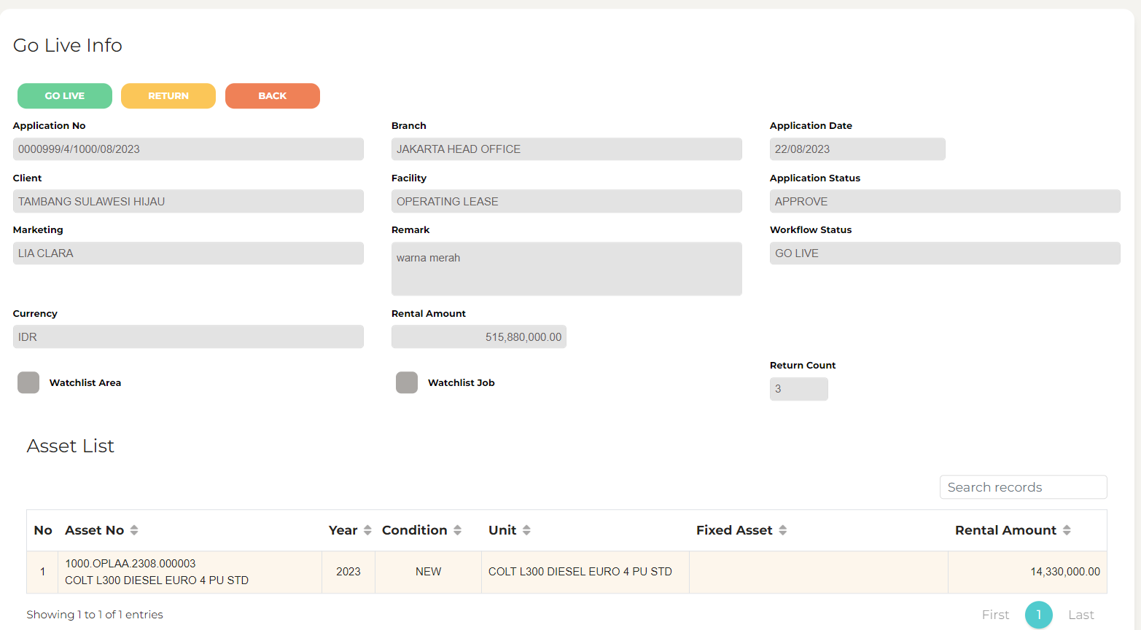
45

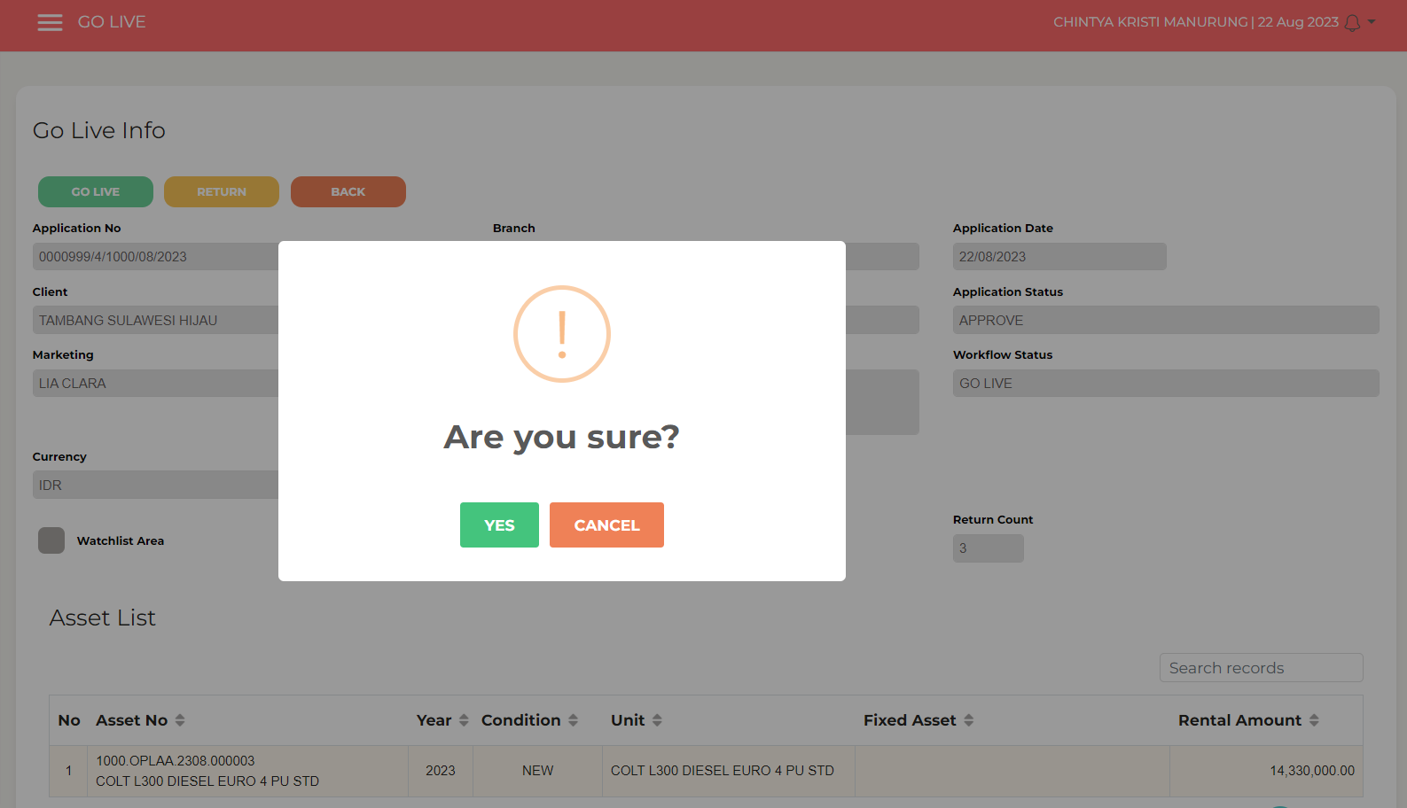
46

